开票服务模块
发票查询
系统管理
发票导出
Erp接口
服务器端

当日查询
excel
订单输入
成功订单
更改密码

历史查询
其他查询条件
客户机状态
txt
订单查询

失败订单
数据库备份

客户端
错误处理
手动开票
自动开票

删除订单信息
订单导入

订单状态重置
金税直接开票

开票系统结构
客户ERP系统
ERP-client

用户
开票终端
 |  |  |  |  |  | 应急：
 |  |  |  |  |  | 1 | erp订单本地导出
 |  |  |  |  |  | 2 | 导入开票
 |  |  |  | 外挂 |  | 3 | 存入本地数据库sqlite
 |  |  |  |  |  | 4 | 待服务器okay，上传本地导入开票的记录到服务器

金税软件
发票系统
服务器
DB
Tax-client

sqlite
开票Robot
通信模块
 | 1 | 定时轮询 | http | ？
 | 2 |  | socket

发票系统
服务器

http接口
ERP系统

开票客户端
socket接口

socket接口
http接口

Request

socket接口
通信模块
管理接口HTTP
Request

 | 订单查询 |  |  |  | http接口
 |  | 工作状态
 |  | 历史记录
 |  | 分类
 |  | 导出xls

 | 终端管理
 |  | 监视工作状态
 |  | 登陆历史

auto-service系统构思
汽车维修店

汽配商城



车友俱乐部
汽车服务平台

救援公司

4S店服务
保险公司

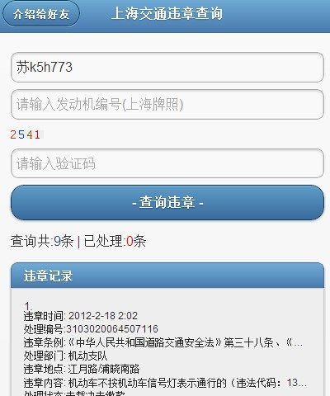

IM
即时通信平台
AUTO_STORE
汽车服务
APP_LIST
丰富的应用部件
HTML5
ANDROID
新品一览
预约服务
救援服务
订阅服务
交通罚单
新闻生活
后台管理
移动门户
消息服务
人际网络
多媒体服务
位置服务
天气预报
约会服务
股票查询
酒店与美食

 |  |  |  |  |  | 4S店服务平台构成
 |  |  |  |  |  |  |  |  |  |  |  |  |  |  | 违章查询App

4s店汽车用户
4S店
汽车服务
平台用户
维修店
 |  |  |  |  |  |  |  |  | 1 | 通过4s店模式进行了用户的筛选
 |  |  |  |  |  |  |  |  | 2 | 4s店的用户都是具有经济基础的群体
 |  |  |  |  |  |  |  |  | 3 | 精准的广告推送
 |  |  |  |  |  |  |  |  | 4 | 专业性的用户体验 |  |  | 应用行业： | 汽车4s店
 |  |  |  |  |  |  |  |  | 5 | 增值的App应用 |  |  |  | 运输调度
 |  |  |  |  |  |  |  |  |  |  |  |  |  | 车友俱乐部
 |  |  |  |  |  |  |  |  |  |  |  |  |  | 餐饮连锁行业
 |  |  |  |  |  |  |  |  |  |  |  |  |  | 。。。

 |  |  |  |  |  |  |  |  |  |  |  |  | 案例：
 |  |  |  |  |  |  |  |  |  |  |  |  |  | 道路拯救

 | １.以４ｓ店为服务目标，提供移动互联网的服务交互模式，无论任何时间任何地点，客户都能随时与4s实现业务处理和实时的信息交换
 |  | 全新的用户体验，在手机、平板上直接访问、体验4s店的服务
 |  | 4s店拥有了自己的门户，可以发布产品信息、新闻通告、广告推送、服务预约等服务
 | 2.吸收4s店的用户为本系统用户
 | 3.吸收维修点对象（维修点与4s店比例： 9:1）为系统用户
 | 4.使4S店的用户成为维修点的用户，产生服务增值

 | 案例：
* | 众包的拯救服务
 | 角色:
 | 1 | 汽车用户Ａ |  | 系统注册用户
 | 2 | 维修店 B |  | 系统注册用户
 |  |  |  | 已经设置接收方圆5公里内的求救信息
 | 流程
 | 1 | A行驶中车辆抛锚故障
 |  | Ａ登录进系统，发布求救需求，
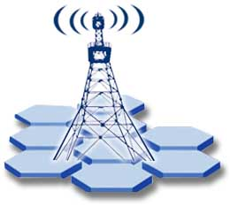
 |  |  | 需求内容： | 价格<200
 |  |  |  | 30分钟内到达
 |  |  | 附加故障照片
 |  |  | 描述信息 |  |  |  |  |  |  | GPS定位
 |  |  | 打开自己的GPS,开放自己的位置
 |  |  | 等待救援
 | 2 | B接收到A的救援需求（短信或系统通知)
 | 3 | B查看求救需求，并确认（电话或者系统消息） |  |  |  |  |  |  |  |  |  | GSM网络
 | 4 | A与B建立救援关系
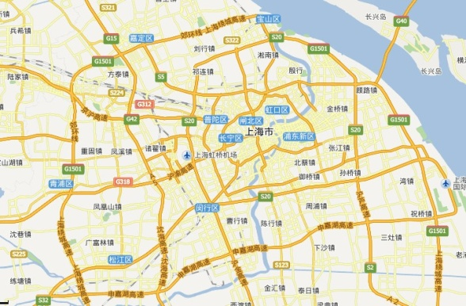
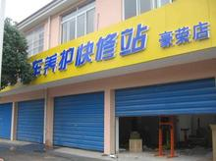
 | 5 | A，B可以相互看到对方位置
 | 6 | B到达A位置进行服务 |  |  |  |  |  |  |  | GSM蜂窝通信网络



 |  |  |  |  |  |  | 发布求救

 |  |  |  |  |  |  |  |  |  |  | 通知到维修店（SMS,PHONE)

 |  |  |  |  |  |  |  | 平台系统

 | 项目投入预算

 | 周期 | 一年
 | 目标 | 吸收100家4s店，10-20w汽车用户成为系统用户
 |  | 形成一定的市场品牌知名度
 |  | 半年即可实现广告的收益、App服务的增值收益

 | 市场运作和公司管理成本 |  |  | 20w
 | 硬件投入 |  |  | 20w
 | 研发团队人力投入 |  |  | 45w | 5人 | 8000人/月
 | 运营成本 |  |  | 15w
 | 共计 |  |  | 100w

功能结构图
Erp系统
Erp投递订单

订单、发票查询

 |  | apache+django+wsgi 环境搭设

统计和导出
开票服务器

客户端定时接收

PGSQL
客户终端管理

 |  | a001 | 0
 |  |  | 1
开票终端

系统备份

SQLITE
自动开票
导出 | tax_db_2013.1.23.db
下载
错误处理
 | c:\tax_backup\tax_db_2013.1.23.db

手动开票
alias tax_backup
192.168.1.1\tax_backup
 | tax_db-2013.1.23.DB
 | tax_db-2013.1.24.DB
 | tax_db-2013.1.25.DB
 | tax_db-2013.1.26.DB
 | tax_db-2013.1.27.DB
 | tax_db-2013.1.28.DB
 | tax_db-2013.1.29.DB

